追加テスト1.部門を21文字入力
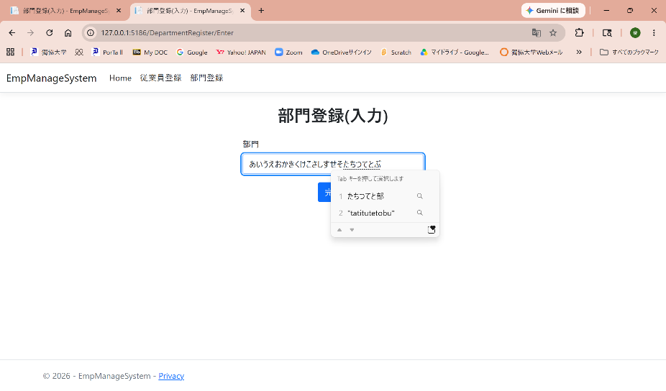
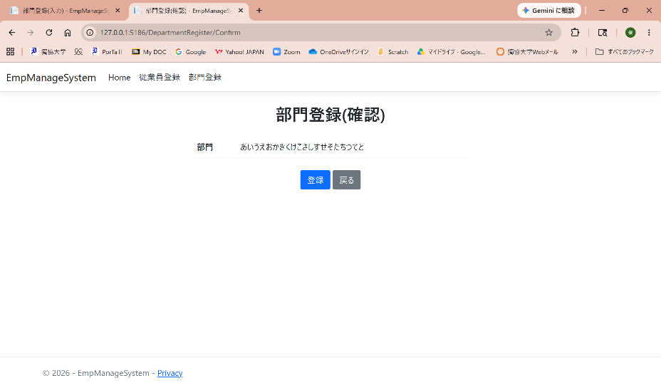
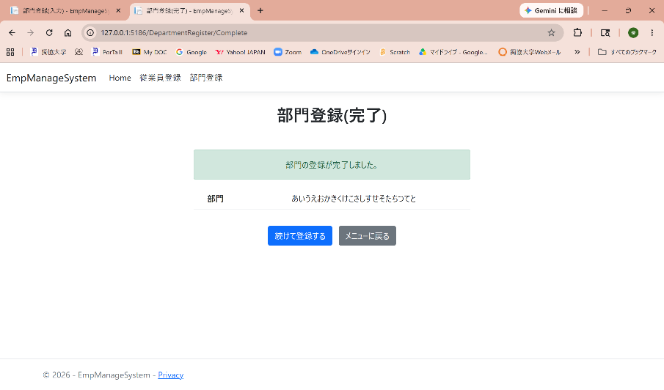

部門を21文字入力すると、20文字までしか入力できない制限がかかり、登録完了までできる。

1.部門登録空欄
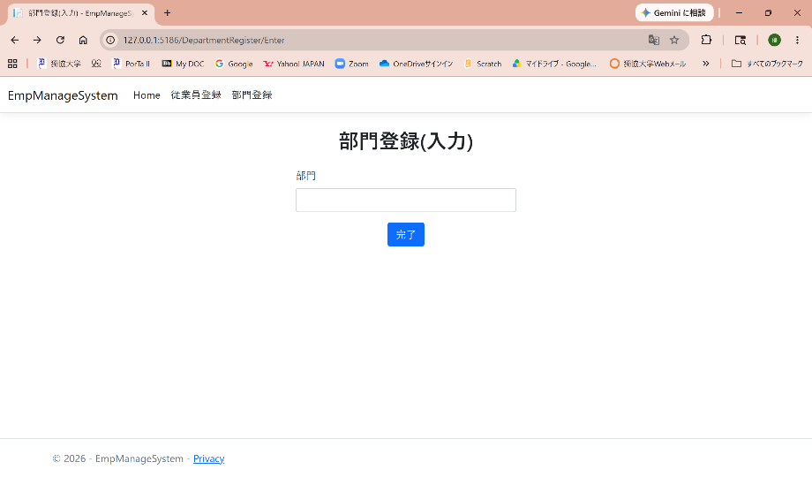
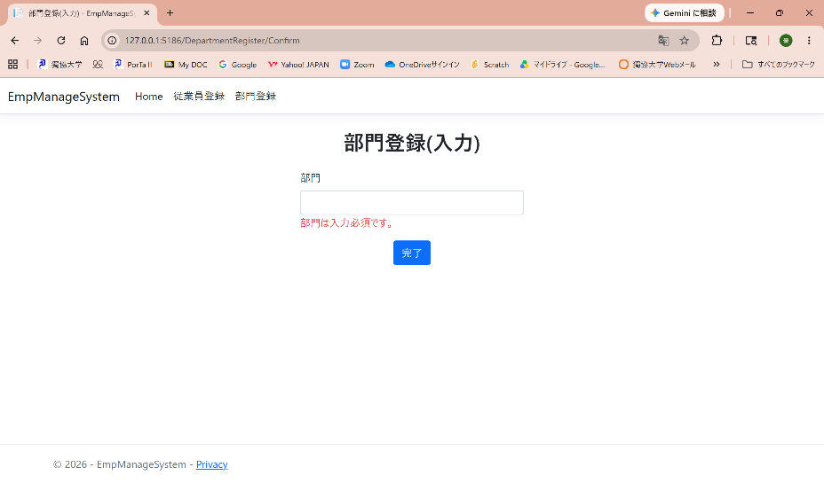

部門が空欄の場合、“部門は入力必須です。”の表示がされる。

2.部門登録１文字
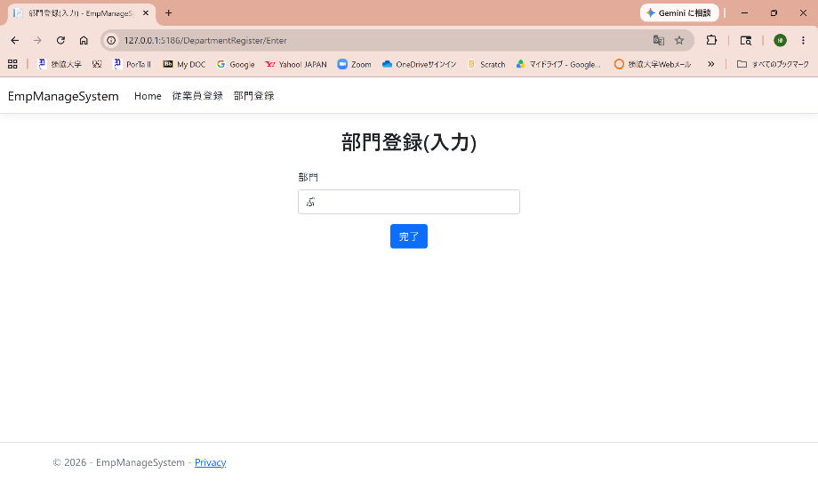
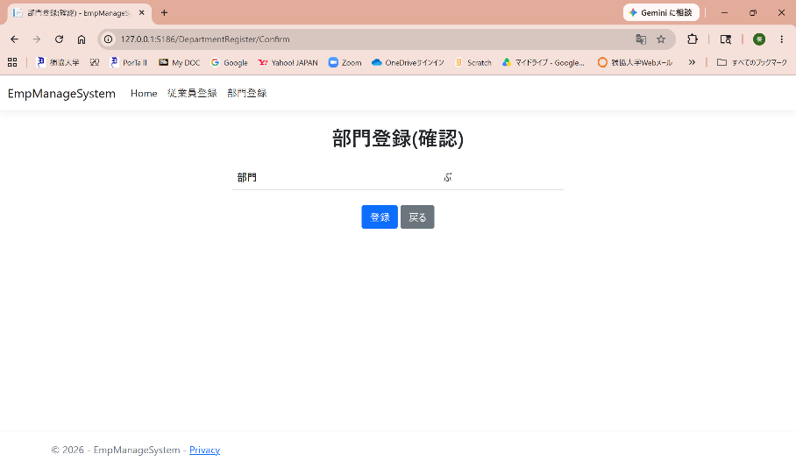

部門が１文字入力の場合、確認画面に遷移。

3.部門登録20文字
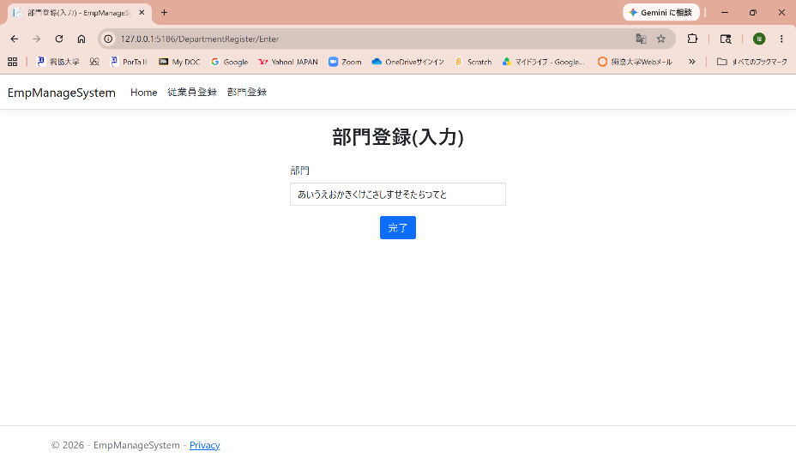
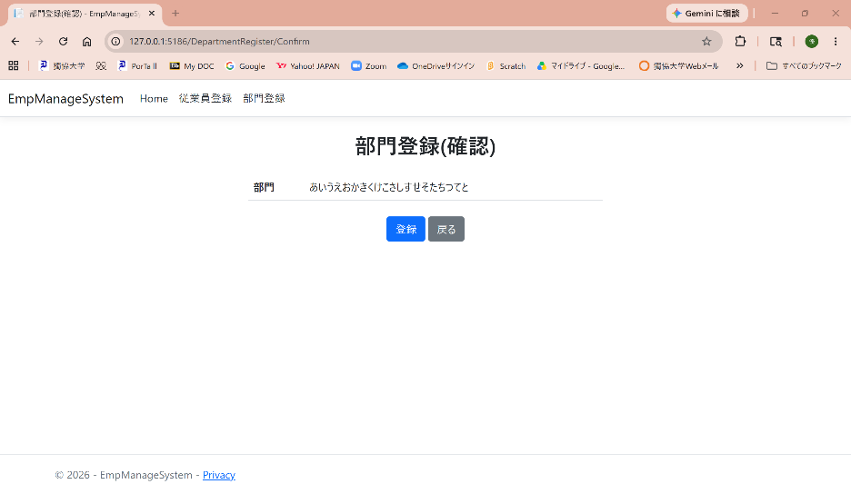

部門を20文字で入力する。

4.部門登録21文字
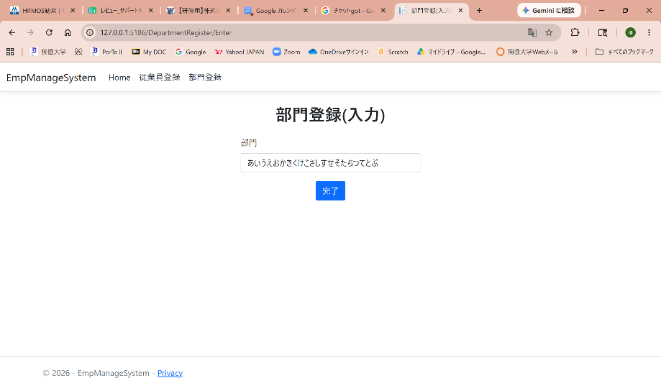
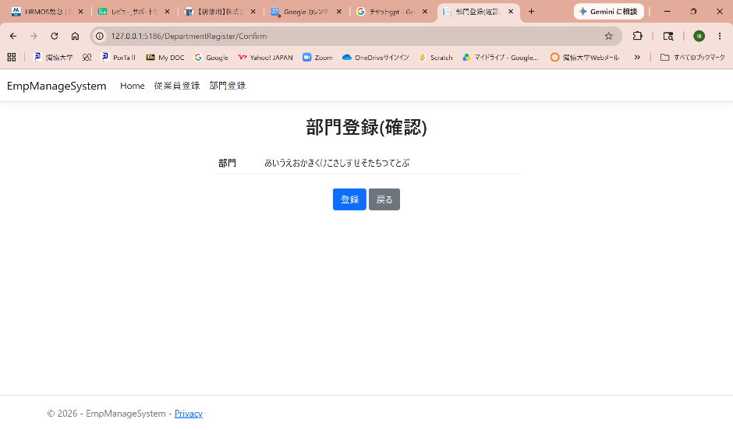

部門を21文字入力すると、“部門は20文字以内です”が表示がされる。

5.部門登録完了
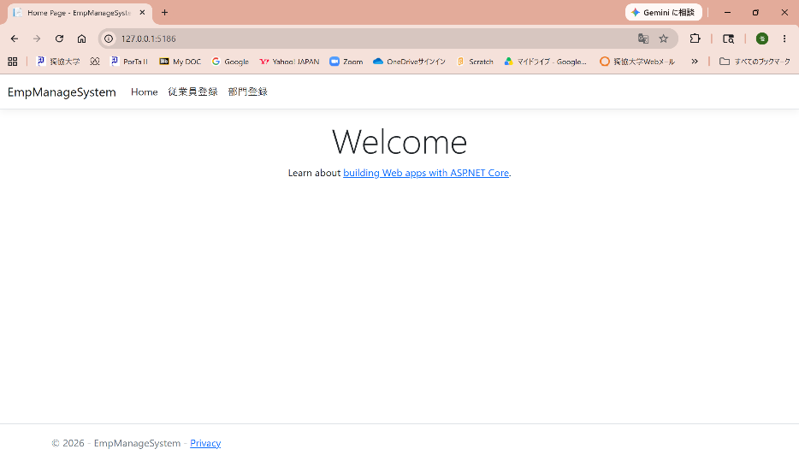

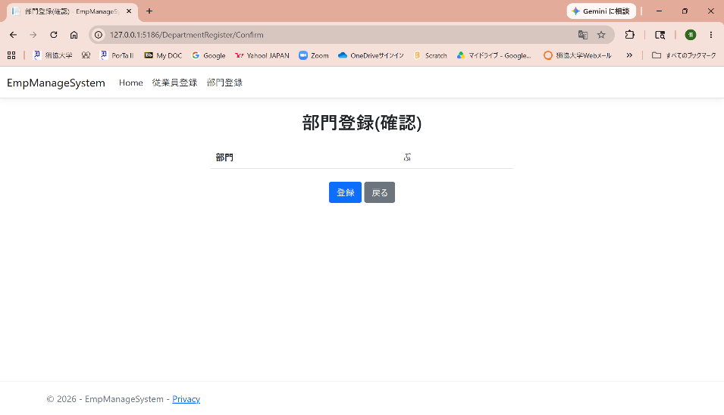
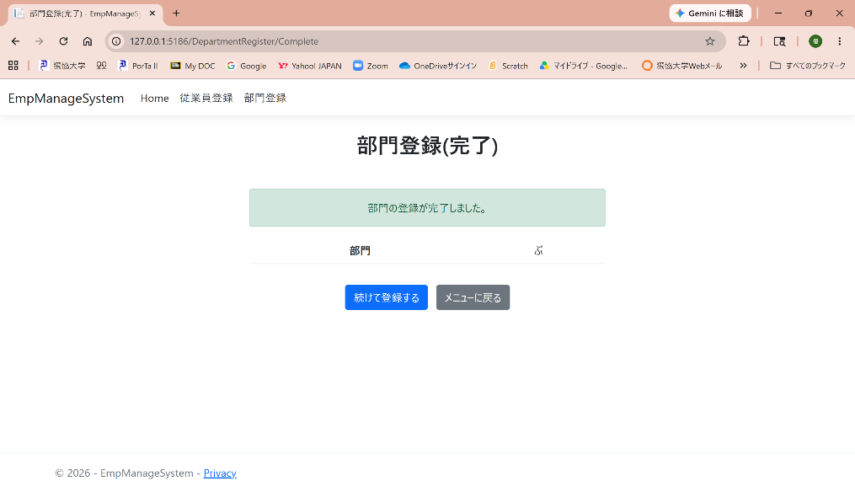

Home画面から部門登録完了までできる。

６．登録完了からメニュー画面に戻る
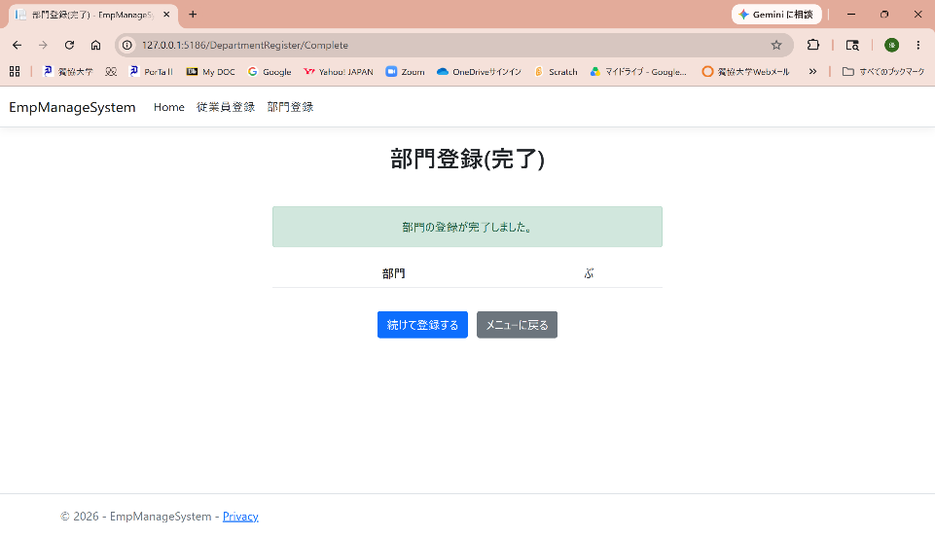
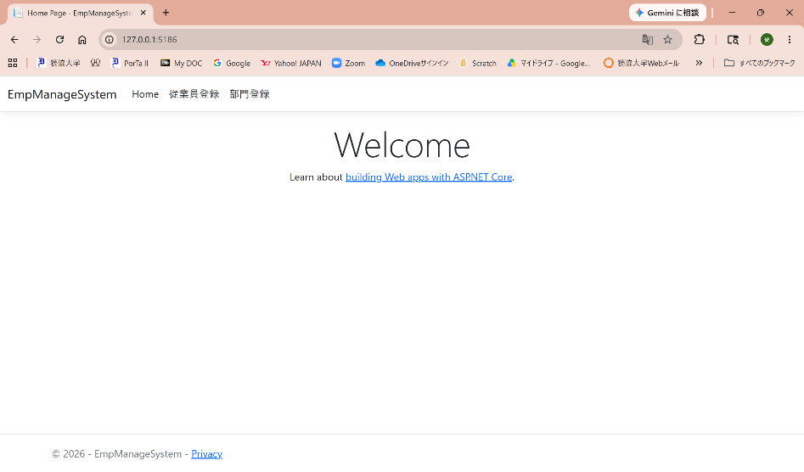

登録完了画面から、メニュー画面に戻る。

7.登録完了後、続けて登録する
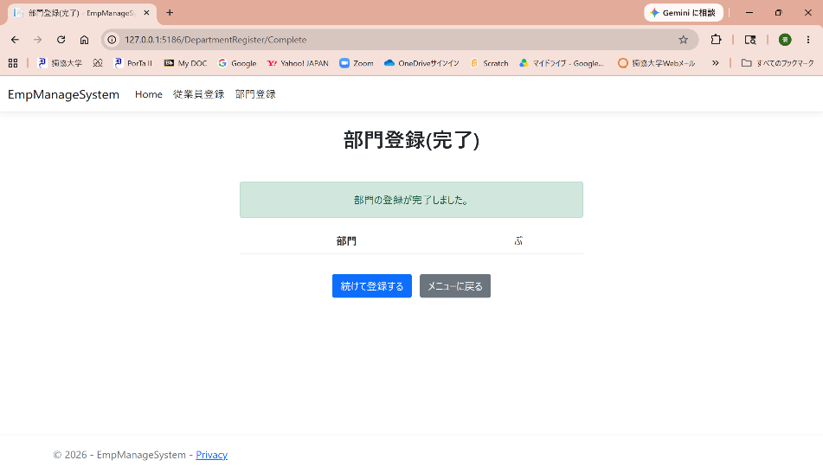
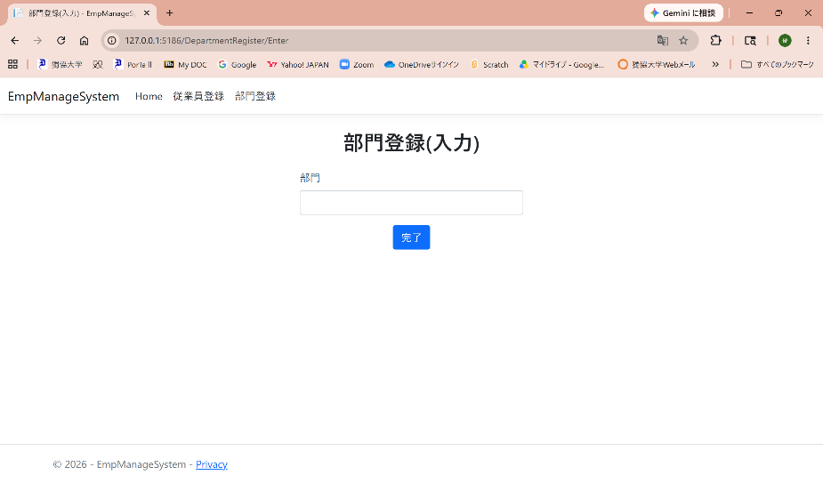

登録完了から、続けて登録(入力)画面に遷移する。

